关系图
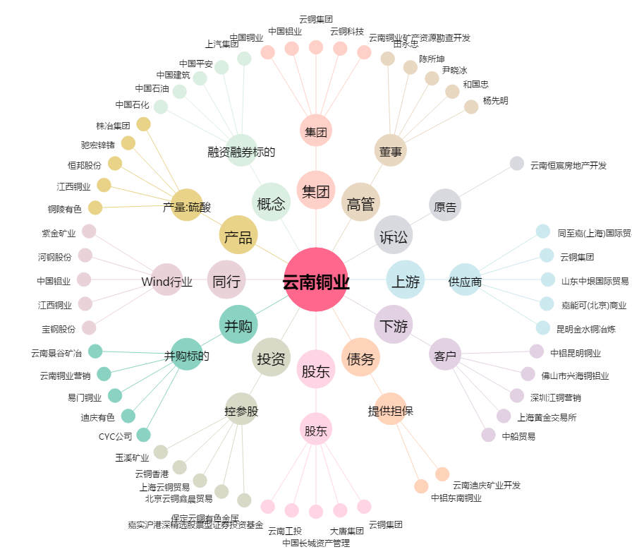
云南铜业[000878.SZ] - 关系概览图

